pavúk
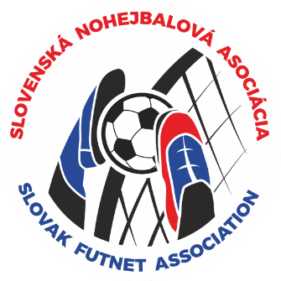
SLOVENSKÝ POHÁR ............ v nohejbale

 |  |  |  | kategória:

 |  |  | miesto konania:
 |  |  | dátum uskutočnenia:

štvrťfinále | semifinále |  |  | FINÁLE |  | CELKOVÝ VÝSLEDOK:
1 |  |  |  |  |  | 1.miesto
 |  |  |  |  |  | 2.miesto
2 |  |  |  |  |  | 3.miesto
 |  |  |  |  |  | 4.miesto
3 |  |  |  |  |  | 5.-8. miesto

4
 |  |  |  |  | víťaz
5 |  |  |  |  |  | 9.-12. miesto

6

7 |  |  |  |  |  | 13.-16. miesto

8

 |  | zápas o 3 miesto:

